2021_05_data
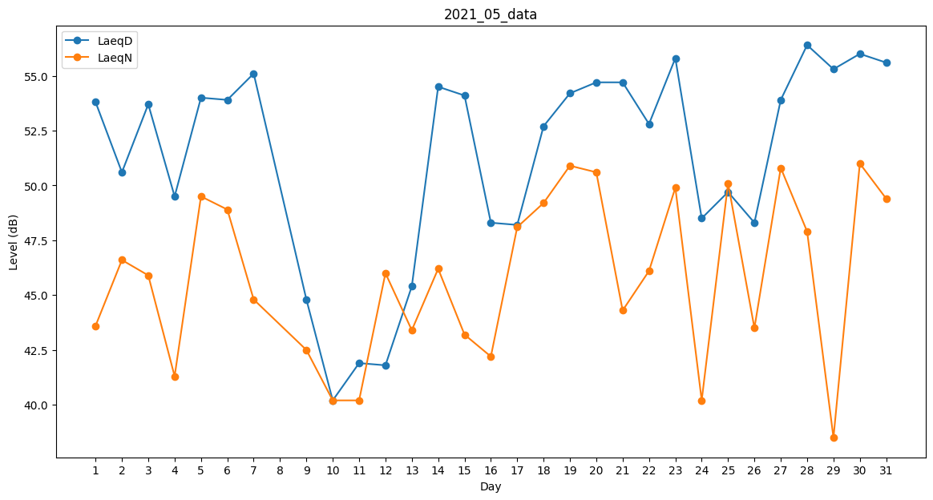
Day | LaeqD | LaeqN
1 | 53.8 | 43.6
2 | 50.6 | 46.6
3 | 53.7 | 45.9
4 | 49.5 | 41.3
5 | 54 | 49.5
6 | 53.9 | 48.9
7 | 55.1 | 44.8
8 | 53.6 | 0
9 | 44.8 | 42.5
10 | 40.2 | 40.2
11 | 41.9 | 40.2
12 | 41.8 | 46
13 | 45.4 | 43.4
14 | 54.5 | 46.2
15 | 54.1 | 43.2
16 | 48.3 | 42.2
17 | 48.2 | 48.1
18 | 52.7 | 49.2
19 | 54.2 | 50.9
20 | 54.7 | 50.6
21 | 54.7 | 44.3
22 | 52.8 | 46.1
23 | 55.8 | 49.9
24 | 48.5 | 40.2
25 | 49.7 | 50.1
26 | 48.3 | 43.5
27 | 53.9 | 50.8
28 | 56.4 | 47.9
29 | 55.3 | 38.5
30 | 56 | 51
31 | 55.6 | 49.4

